Graf teploty a srážky2011-2021
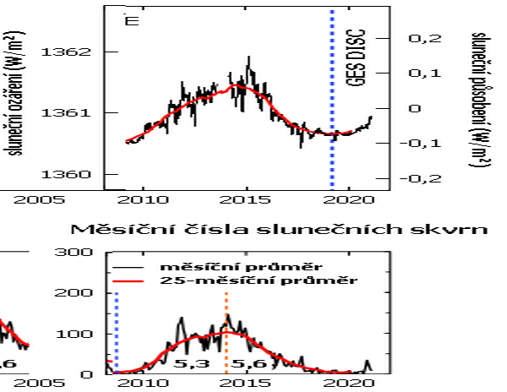
 | Trend teplot a srážek během slunečního cyklu 2011-2022
ČR- teplota a srážky 2011-2021
 | srážky [mm] | t [°C]
2011 | 627 | 8.5
2012 | 689 | 8.3
2013 | 727 | 7.9
2014 | 659 | 9.4
2015 | 535 | 9.4
2016 | 638 | 8.7
2017 | 686 | 8.6
2018 | 521 | 9.6
2019 | 637 | 9.5
2020 | 766 | 9.1
2021 | 681 | 8.0

Polynomický trend teplot ....

Polynomický trend srážek...... ........

Celkové množství sluneční iradiance (zářivé energie) (W/m2) v denních průměrech.

Sluneční aktivita souvisí se sluneční iradiancí ( zářivou energií ( W/m2). Graf hodnot získaných za dobu fungování družice SORCE od 25.2.2003 do 25.2.2020. Zdroj.: https://magazin.gnosis.cz/slunecni-aktivita/#prettyPhoto
Trend teplot kulminuje kolem roku 2015, slunšní iradiance kulmunuje kolem 2015, srážky v trendu jsou kolem roku 2015 v minimu.
Sluneční maximum odpovídá vyšší teplotě a menšímu množství srážek

aktivita teploty-srážky
Grafy Excelu jsou zde aktivní k datům na listu Data 1961-2021

 | srážky [mm] | t [°C]
2011 | 627 | 8.5
2012 | 689 | 8.3
2013 | 727 | 7.9
2014 | 659 | 9.4
2015 | 535 | 9.4
2016 | 638 | 8.7
2017 | 686 | 8.6
2018 | 521 | 9.6
2019 | 637 | 9.5
2020 | 766 | 9.1
2021 | 681 | 8.0
 | srážky [mm] | t [°C]
2000 | 688 | 9.1
2001 | 811 | 7.8
2002 | 866 | 8.7
2003 | 516 | 8.2
2004 | 680 | 7.8
2005 | 732 | 7.7
2006 | 708 | 8.2
2007 | 755 | 9.1
2008 | 619 | 8.9
2009 | 744 | 8.4
2010 | 867 | 7.2

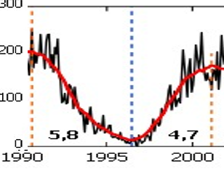
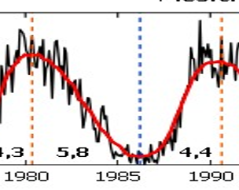

 | srážky [mm] | t [°C]
1990 | 582 | 8.4
1991 | 586 | 7.2
1992 | 601 | 8.6
1993 | 667 | 7.6
1994 | 656 | 8.9
1995 | 777 | 7.9
1996 | 697 | 6.3
1997 | 714 | 7.6
1998 | 712 | 8.2
1999 | 623 | 8.4
2000 | 688 | 9.1

 | srážky [mm] | t [°C]
1980 | 694 | 6.3
1981 | 824 | 7.5
1982 | 539 | 7.8
1983 | 586 | 8.2
1984 | 625 | 7.0
1985 | 690 | 6.5
1986 | 712 | 7.2
1987 | 749 | 6.6
1988 | 697 | 8.0
1989 | 573 | 8.4
1990 | 582 | 8.4

Data1961-2021
Aktivní grafy Excelu jsou na listu aktivita-teploty-srážky
 | ČR- trend teploty a srážky za 30 let 1992-2021. |  |  |  |  |  | Grafy zde dole vpravo jsou jako obrázek pro rychlé nalédnutí.
 | t [°C] | srážky [mm] |  | Průměrná roční teplota [°C] | Roční srážky ČR [mm]
2011 | 8.5 | 627 | 1961 | 7.9 | 652 | https://magazin.gnosis.cz/slunecni-aktivita/#prettyPhoto |  | slunečníé aktivita grafy
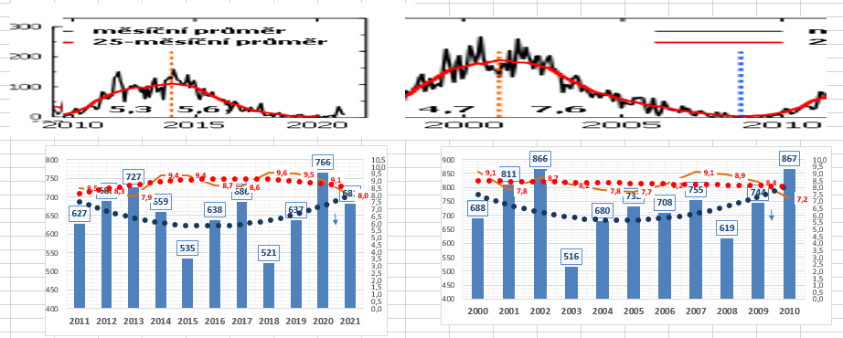
2012 | 8.3 | 689 | 1962 | 6.3 | 618
2013 | 7.9 | 727 | 1963 | 6.5 | 587
2014 | 9.4 | 659 | 1964 | 7.0 | 644
2015 | 9.4 | 535 | 1965 | 6.4 | 807
2016 | 8.7 | 638 | 1966 | 7.9 | 833
2017 | 8.6 | 686 | 1967 | 8.0 | 699
2018 | 9.6 | 521 | 1968 | 7.3 | 673
2019 | 9.5 | 637 | 1969 | 6.9 | 567
2020 | 9.1 | 766 | 1970 | 6.9 | 739
2021 | 8.0 | 681 | 1971 | 7.5 | 579
 |  |  | 1972 | 7.2 | 578
 | t [°C] | srážky [mm] | 1973 | 7.2 | 542
2000 | 9.1 | 688 | 1974 | 8.0 | 770
2001 | 7.8 | 811 | 1975 | 8.0 | 620
2002 | 8.7 | 866 | 1976 | 7.3 | 598
2003 | 8.2 | 516 | 1977 | 7.6 | 781
2004 | 7.8 | 680 | 1978 | 6.8 | 621
2005 | 7.7 | 732 | 1979 | 7.2 | 731
2006 | 8.2 | 708 | 1980 | 6.3 | 694
2007 | 9.1 | 755 | 1981 | 7.5 | 824
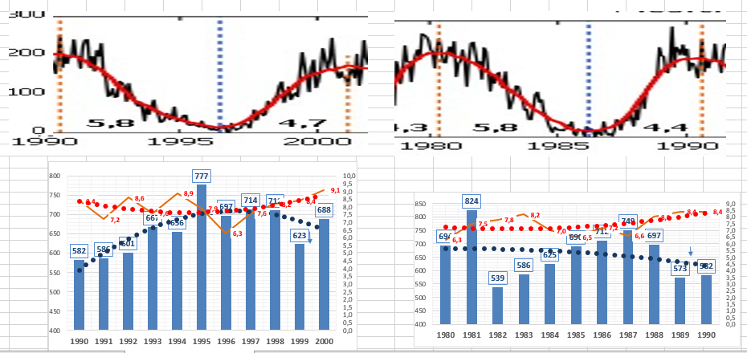
2008 | 8.9 | 619 | 1982 | 7.8 | 539
2009 | 8.4 | 744 | 1983 | 8.2 | 586
2010 | 7.2 | 867 | 1984 | 7.0 | 625
 |  |  | 1985 | 6.5 | 690
 | t [°C] | srážky [mm] | 1986 | 7.2 | 712
1987 | 6.6 | 749 | 1987 | 6.6 | 749
1988 | 8.0 | 697 | 1988 | 8.0 | 697
1989 | 8.4 | 573 | 1989 | 8.4 | 573
1990 | 8.4 | 582 | 1990 | 8.4 | 582
1991 | 7.2 | 586 | 1991 | 7.2 | 586
1992 | 8.6 | 601 | 1992 | 8.6 | 601
1993 | 7.6 | 667 | 1993 | 7.6 | 667
1994 | 8.9 | 656 | 1994 | 8.9 | 656
1995 | 7.9 | 777 | 1995 | 7.9 | 777
1996 | 6.3 | 697 | 1996 | 6.3 | 697
1997 | 7.6 | 714 | 1997 | 7.6 | 714
1998 | 8.2 | 712 | 1998 | 8.2 | 712
1999 | 8.4 | 623 | 1999 | 8.4 | 623
 |  |  | 2000 | 9.1 | 688
 |  |  | 2001 | 7.8 | 811
2000 | 9.1 | 688 | 2002 | 8.7 | 866
 |  |  | 2003 | 8.2 | 516
 |  |  | 2004 | 7.8 | 680
Závěr : souvislosti mezi sluneční aktivitou jsou pochybné. Vhodně zvoleným počátkem při tvorbě trendu lze dokázat colokiv si autor zamane.
Při troše dobré vůle :
A) Větší sluneční aktivita odpovídá vyšší teplotě a méně srážek ( např. onbdobí 2011-2021)
B) Menší sluneční aktivita odpovídá více srážek a nižší teplota ( např. období 1990-2000)
1978 | 6.8 | 621 | 2005 | 7.7 | 732
1979 | 7.2 | 731 | 2006 | 8.2 | 708
 | t [°C] | srážky [mm] | 2007 | 9.1 | 755
1980 | 6.3 | 694 | 2008 | 8.9 | 619
1981 | 7.5 | 824 | 2009 | 8.4 | 744
1982 | 7.8 | 539 | 2010 | 7.2 | 867
1983 | 8.2 | 586 | 2011 | 8.5 | 627
1984 | 7.0 | 625 | 2012 | 8.3 | 689
1985 | 6.5 | 690 | 2013 | 7.9 | 727
1986 | 7.2 | 712 | 2014 | 9.4 | 659
1987 | 6.6 | 749 | 2015 | 9.4 | 535
1988 | 8.0 | 697 | 2016 | 8.7 | 638
1989 | 8.4 | 573 | 2017 | 8.6 | 686
1990 | 8.4 | 582 | 2018 | 9.6 | 521
 |  |  | 2019 | 9.5 | 637
 |  |  | 2020 | 9.1 | 766
 | t [°C] | srážky [mm] | 2021 | 8.0 | 681
 |  |  | průměr | 7.8 | 674

 |  |  |  | t [°C] | srážky [mm]
1967 | 8.0 | 699 | 1990 | 8.4 | 582
1968 | 7.3 | 673 | 1991 | 7.2 | 586
1969 | 6.9 | 567 | 1992 | 8.6 | 601
1970 | 6.9 | 739 | 1993 | 7.6 | 667
1971 | 7.5 | 579 | 1994 | 8.9 | 656
1972 | 7.2 | 578 | 1995 | 7.9 | 777
1973 | 7.2 | 542 | 1996 | 6.3 | 697
1974 | 8.0 | 770 | 1997 | 7.6 | 714
1975 | 8.0 | 620 | 1998 | 8.2 | 712
1976 | 7.3 | 598 | 1999 | 8.4 | 623
1977 | 7.6 | 781 | 2000 | 9.1 | 688

1963 | 6.5 | 587
1964 | 7.0 | 644
1965 | 6.4 | 807
1966 | 7.9 | 833

Aktivita-teploty-srazky-velky
Trend teplot a srážek během slunečního cyklu 2011-2022
ČR- teplota a srážky 2011-2021
 | srážky [mm] | t [°C]
2000 | 688 | 9.1
2001 | 811 | 7.8
2002 | 866 | 8.7
2003 | 516 | 8.2
2004 | 680 | 7.8
2005 | 732 | 7.7
2006 | 708 | 8.2
2007 | 755 | 9.1
2008 | 619 | 8.9
2009 | 744 | 8.4
2010 | 867 | 7.2

Polynomický trend teplot ....
Polynomický trend srážek...... ........

